dashboard
Bài Kiểm Tra Số 1

evidence
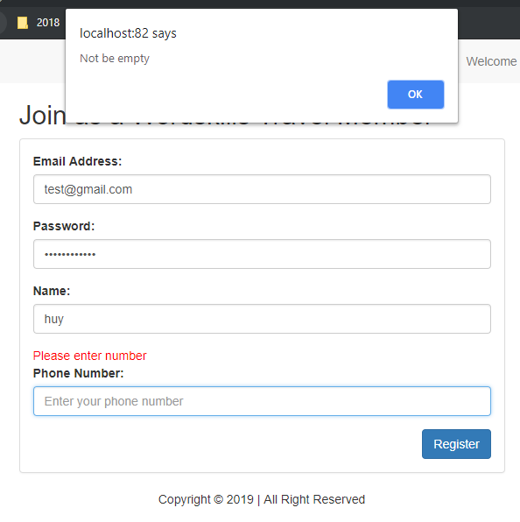
TRANG LOGIN

 | Hình 1:

 |  | - Nhập thiếu ký tự @ khi login.
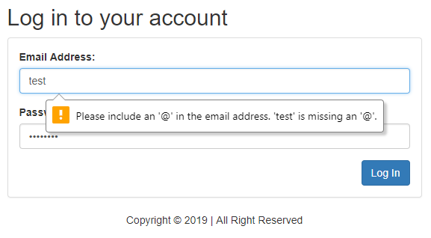

 | Hình 2:

 |  | - Viết tên có dấu trong tài khoản.
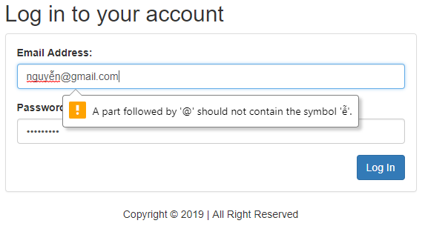

 | Hình 3:
 |  | - Khoảng trắng trong tài khoản Email.

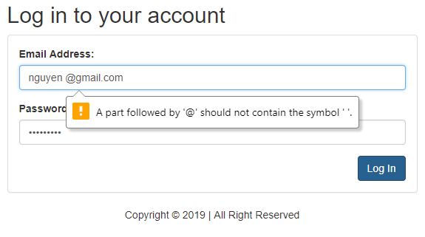

 | Hình 4:
 |  | - Khoảng trắng trong pass.
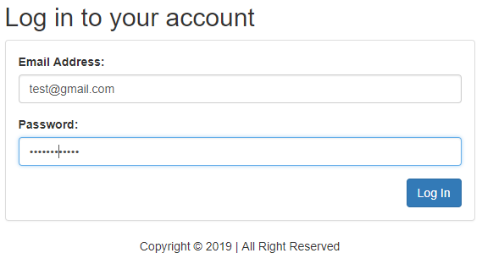

 | Hình 5:
 |  | - Pass có ký tự đặt biệt.

 | Hình 6:
 |  | - Độ dài của pass 8->50 ký tự.
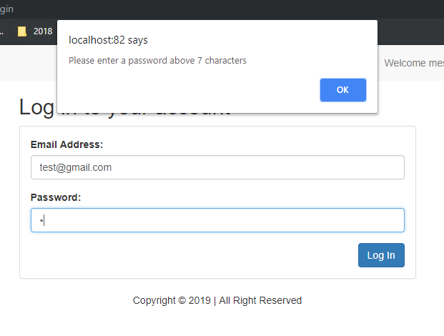

 | Hình 7:
 |  | - Nhập sai pass quá 3 lần.

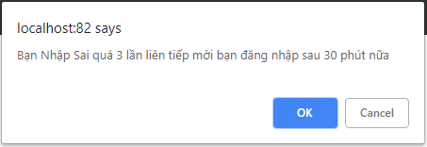

TRANG REGISTER

 | Hình 8:

 |  | - Đăng ký tài khoản bằng email nhưng thiếu @.
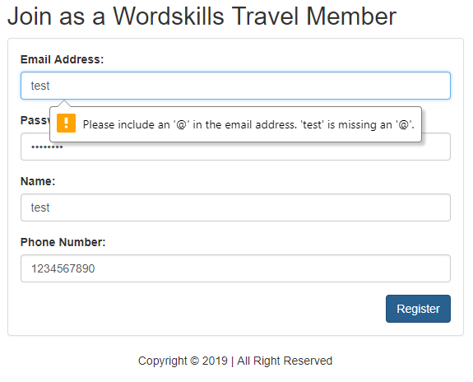

 | Hình 9:
 |  | - Đăng ký tài khoản có dấu .

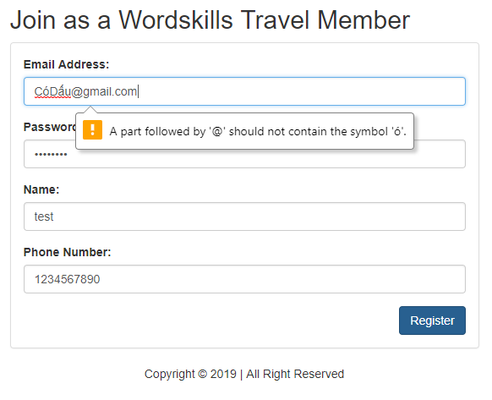

 | Hình 10:

 |  | - Đặt email có khoảng trắng bên trong.
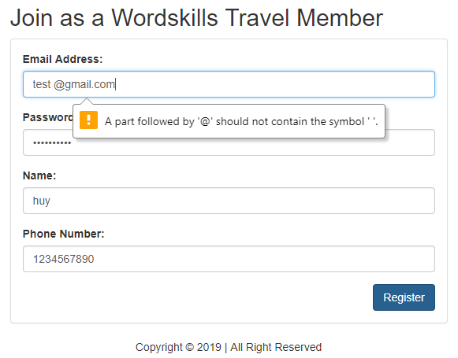

 | Hình 11:

 |  | - Bỏ trống ô Email

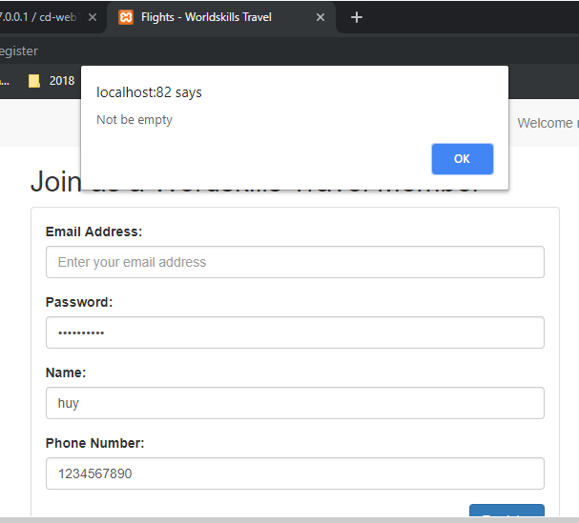

 | Hình 12:

 |  | - Kiểm tra độ dài của pass khi đăng ký.

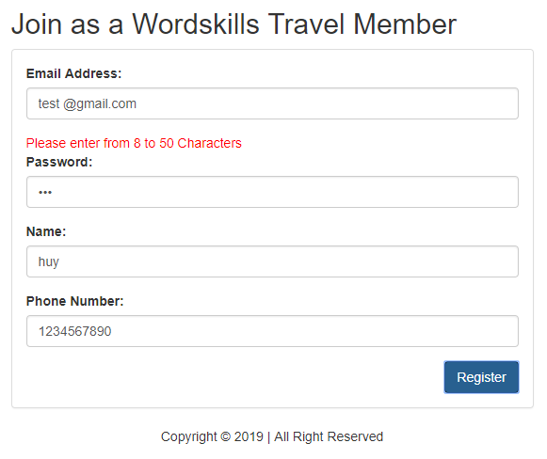

 | Hình 13:

 |  | - Bỏ trống password khi đăng ký tài khoản.

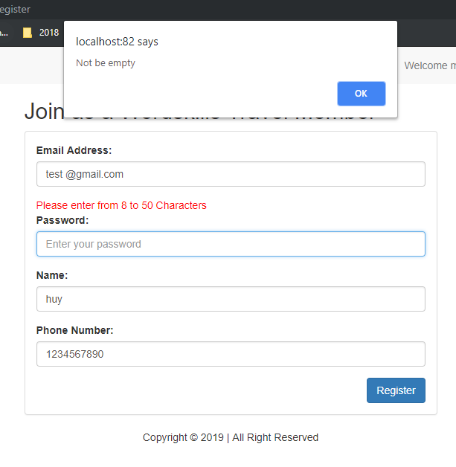

 | Hình 14:

 |  | - Bỏ trống ô Name khi đăng ký.

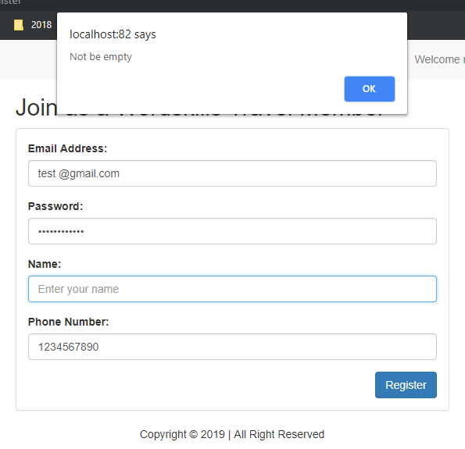

 | Hình 15:

 |  | - Kiểm tra Phone numper theo kiểu chuổi

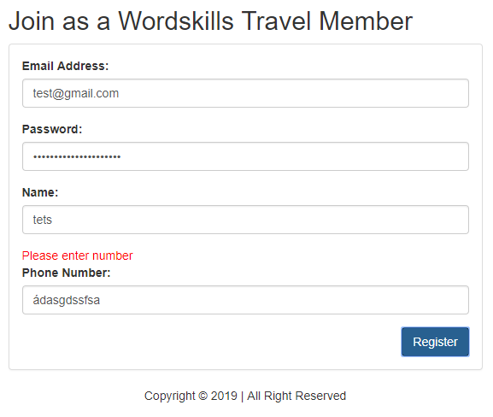

 | Hình 16:

 |  | - Kiểm tra Phome numper theo kiểu chuổi và INT.

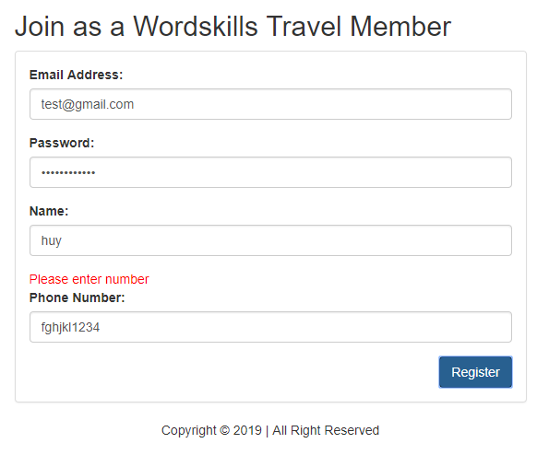

 | Hình 17:

 |  | - Bỏ tróng Phone

